Chi tiết địa chất
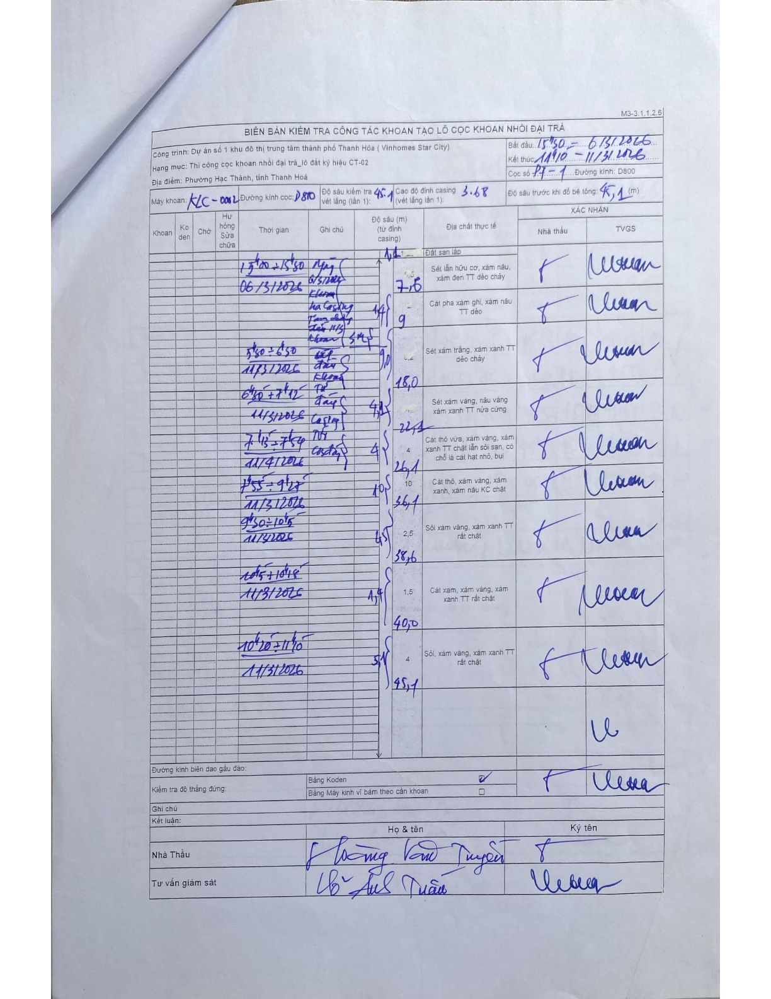
Dự án | Dự án số 1 khu đô thị trung tâm thành phố Thanh Hóa (Vinhomes Star City)
Hạng mục | Thi công cọc khoan nhồi đại trà_lô đất ký hiệu CT-02
Tên bộ phận | Phường Hạc Thành, tỉnh Thanh Hoá
Số hiệu cọc | 17-1
Biên bản số | KLC-002
Đường kính | D800
Bắt đầu thi công | 15:50 06/03/2026
Kết thúc thi công | 11:10 11/03/2026

Địa chất TT | Đường kính | Mô tả lớp thiết kế | Từ (h) | Đến (h) | Cao độ từ | Cao độ đến | T.Gian (h) | Dài (m) | V (m/h) | Ghi chú
1 | D800 | Đất san lấp | 15:00 06/03/2026 | 15:04 06/03/2026 | 0 | -1.1 | 0.07 | 1.1 | 16.5
2 | D800 | Sét lẫn hữu cơ, xám nâu, xám đen TT dẻo chảy | 15:04 06/03/2026 | 15:29 06/03/2026 | 0 | -7.6 | 0.42 | 7.6 | 18.24
3 | D800 | Cát pha xám ghi, xám nâu TT dẻo | 15:29 06/03/2026 | 15:30 06/03/2026 | 0 | -0.3 | 0.02 | 0.3 | 18
4 | D800 | Sét xám trắng, xám xanh TT dẻo chảy | 05:30 11/03/2026 | 06:50 11/03/2026 | 0 | -9 | 1.33 | 9 | 6.75
5 | D800 | Sét xám vàng, nâu vàng xám xanh TT nửa cứng | 06:50 11/03/2026 | 07:15 11/03/2026 | 0 | -4.1 | 0.42 | 4.1 | 9.84
6 | D800 | Cát thô vừa, xám vàng, xám xanh TT chặt lẫn sỏi sạn, có chỗ là cát hạt nhỏ, bụi | 07:15 11/03/2026 | 07:55 11/03/2026 | 0 | -4 | 0.67 | 4 | 6
7 | D800 | Cát thô, xám vàng, xám xanh, xám nâu KC chặt | 07:55 11/03/2026 | 09:25 11/03/2026 | 0 | -10 | 1.5 | 10 | 6.67
8 | D800 | Sỏi xám vàng, xám xanh TT rất chặt | 09:30 11/03/2026 | 10:15 11/03/2026 | 0 | -2.5 | 0.75 | 2.5 | 3.33
9 | D800 | Cát xám, xám vàng, xám xanh TT rất chặt | 10:15 11/03/2026 | 10:20 11/03/2026 | 0 | -1.4 | 0.08 | 1.4 | 16.8
10 | D800 | Sỏi, xám vàng, xám xanh TT rất chặt | 10:20 11/03/2026 | 11:10 11/03/2026 | 0 | -5.1 | 0.83 | 5.1 | 6.12

ẢNH BIÊN BẢN GỐC

